40500
 |  |  |  | Стоимость на
Наименование | расход на 1кг | 15000 | Цена руб/кг | 15000 | Количество ЦКТ шт. | 5
Солод | 0.2 | 3000 | 46 | 138,000.00 | Рабочий Объем ЦКТ литры | 2000
Хмель | 0.0005 | 7.5 | 1000 | 7,500.00
Дрожжи | 0.00007 | 1.05 | 12600 | 13,230.00
Моющие средства (Катрил Хлор, РомФос А, Катрил Дез, Кислота молочная) | 0.0059 | 88.5 | 75 | 6,637.50 | Заполняемые поля
Вода | 2 | 30 | 48.82 | 1,464.60
Электроэнергия* | 0.18 | 2700 | 4.85 | 13,095.00
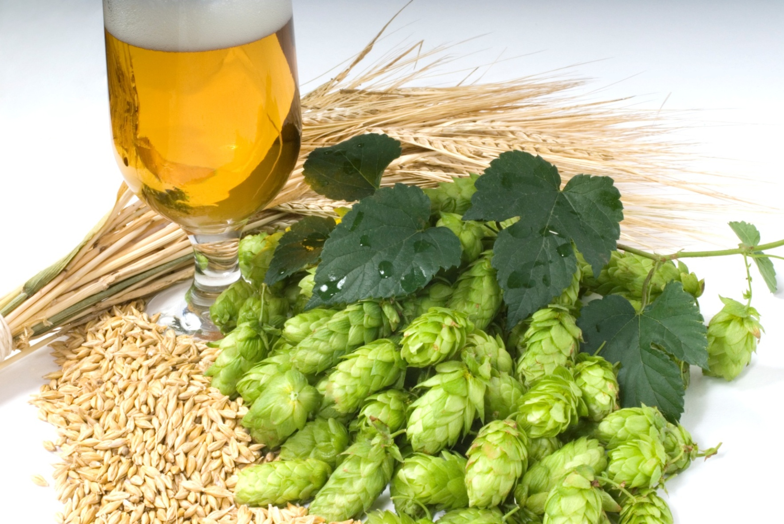
Заработная плата* |  |  |  | 40,000.00
 |  |  |  | 219,927.10
Расчетная себестоимости, руб/1литр |  |  |  | 14.66

Срок окупаемости при себестоимости 1 литра | Реализация, литров
Расчётная себестоимость руб/1литр | 14.66
Акциз, 1 литра/руб | 20.00
Цена реализации,руб | 90.00
Прибыль с 1 литра | 55.34
Прибыль в месяц на весь обьём, руб | 830,072.90

Оборудование + монтаж + обучение | 8,000,000.00
Прочие затраты

Затраты итого: | 8,000,000.00
Срок окупаемости, мес.: | 10

